260806
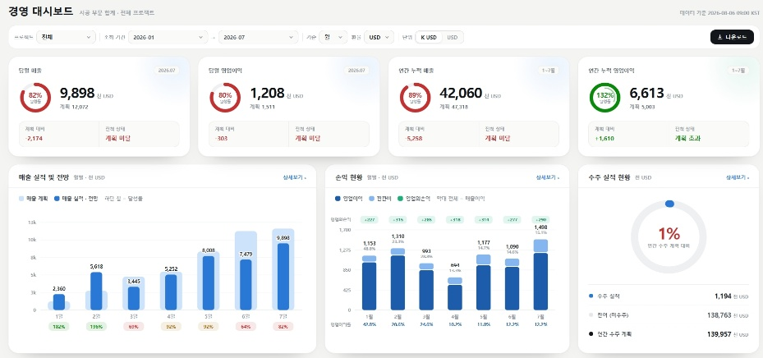
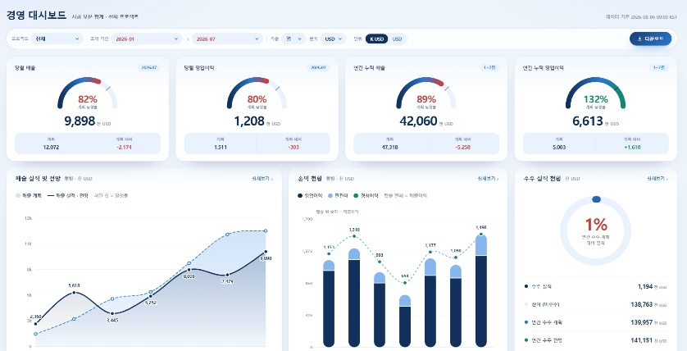
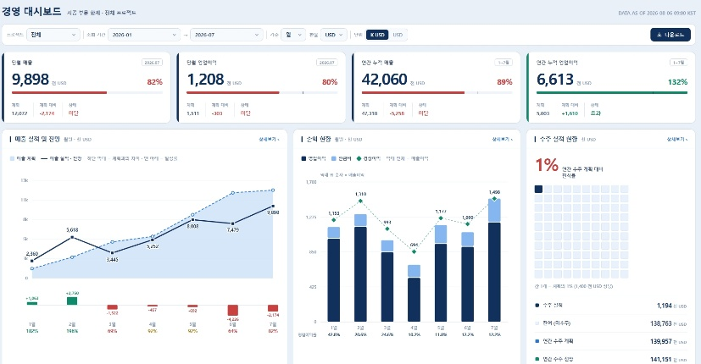
<경영현황판 및 그룹웨어 디자인 의견>
 | 1. 경영현황판 현재 버전 |  | https://pims.infoerp.com.vn/pims-dashboard-2/
 | 32인치 모니터, 1~12월 조회 |  |  | 32인치 모니터, 1~2월 조회 | 노트북 모니터, 1~12월 조회 | 노트북 모니터, 1~2월 조회
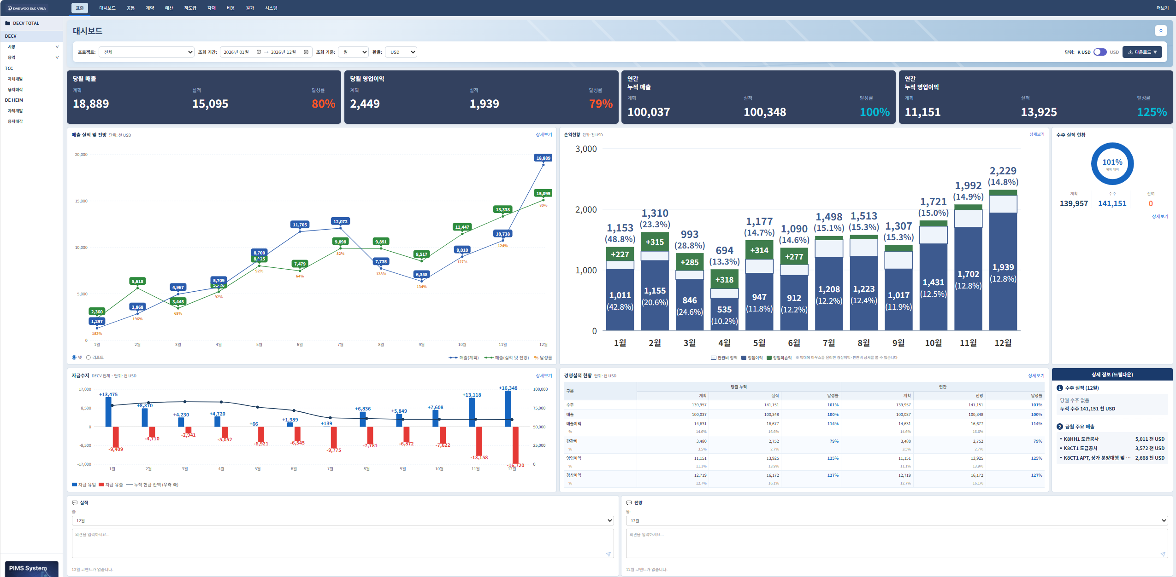
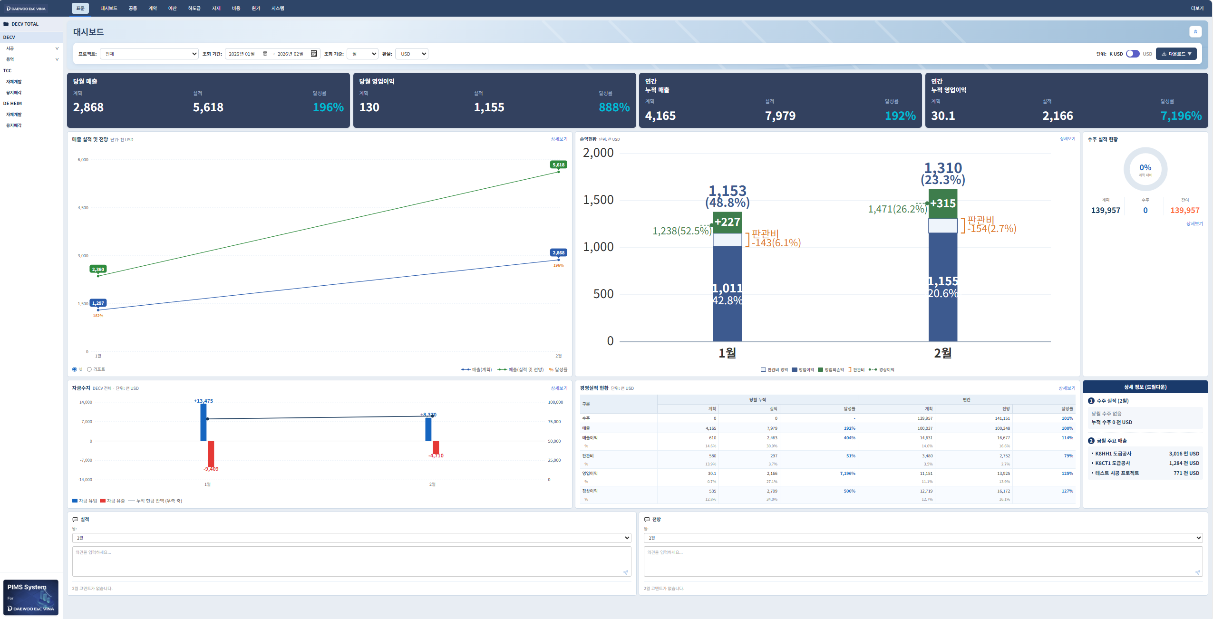
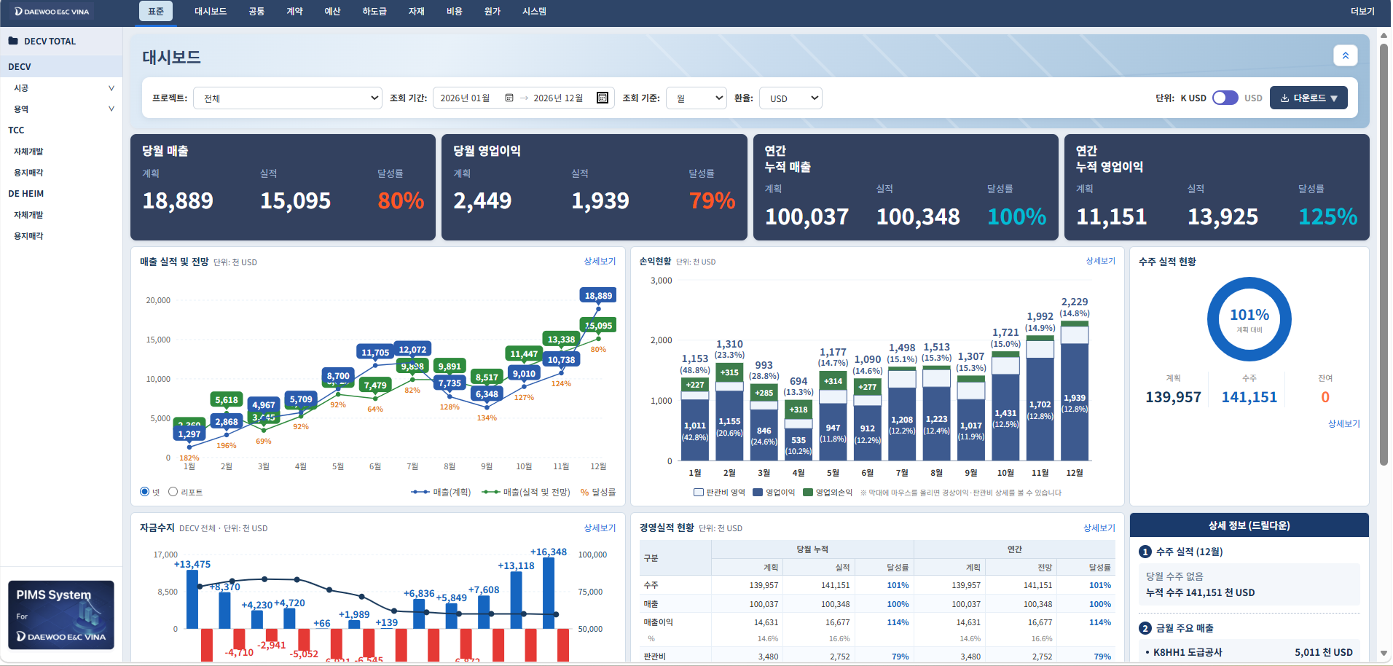
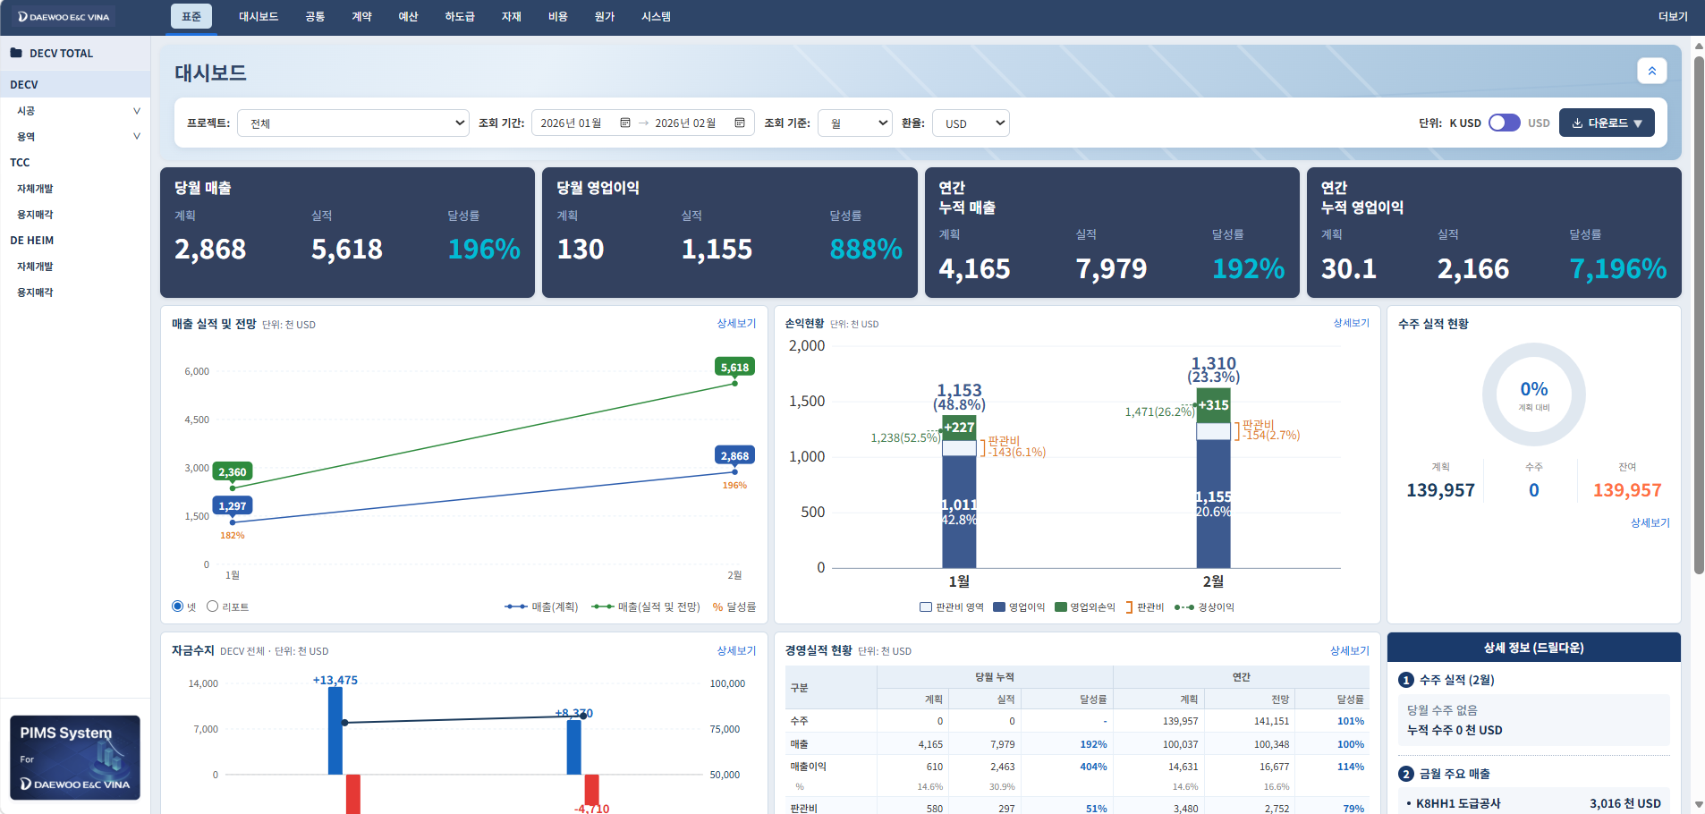

 | 2. 그룹웨어 (자산관리) 현재 버전
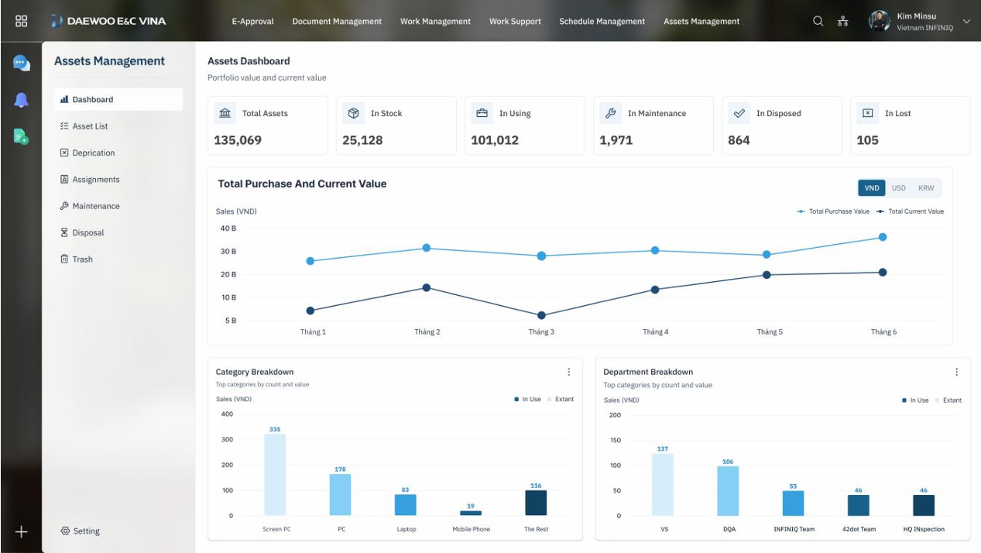

 | 3. JM 의견
 | 1 | 톤 앤 매너는 상호 지켜야 함
 | 2 | 톤 앤 매너 관련 기준이 있으면 상호 디자인 용이할 것으로 예상
 | 3 | 다만, 경영현황판에서는 현황 뿐만 아니라, 강조 또는 눈에 직관적으로 보여야 할 사항들이 있어서 크기, 색, 굵기 등의 방법으로 강조 필요한 부분 고려 필요
 |  | (자산관리 현재 버전은 현황을 편하게 보기는 좋으나, 강조되는 부분이 없이 전체적으로 평이한 느낌)
 | 4 | 경영현황판은 각 지표가 통일되지 않아 디자인 적용 전이라 판단되는 바, 그룹웨어의 톤 앤 매너를 따라 디자인 하는게 유리할 것으로 판단됨
 |  | (경영현황판은 각각의 지표별로 다른 색, 다른 디자인, 다른 폰트임)
 | 5 | 추가로, 화면 배율과 배율 조정에 따라서 지표들의 형태, 간격 등이 변화하고, 그 때마다 각 지표들의 구성에 대해 의견이 달라지는 부분 확인 필요

 | 4. SY 의견
 |  | 경영 대시보드 · 안 A (Aurora)
 | 1 | 대시보드는 전체 톤은 그룹웨어나 pims에 맞춰서 진행하지 싶어서 놔두고, 좀 더 손을 계속 보시겠지만
 |  | 제 의견은 매출이나 각 그래프 지표들이 눈에 잘들어오게 되어있나? 에 초점을 맞춰서 본 샘플 한번 보내봤어요~
 | 2 | AI로 대시보드 만드는데 매출정보 실적, 계획 금액을 가지고 가독성 좋고 세련되게 표현할 수 있는지 3개 안을 제시해줘 이런식으로 요청해본거에요
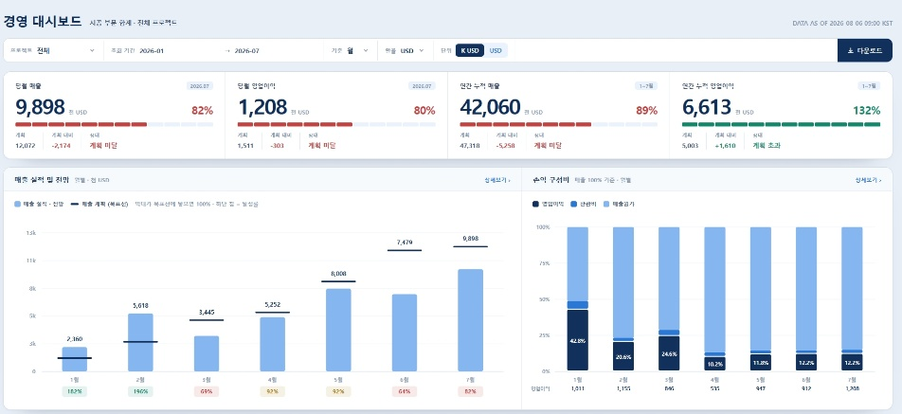
 |  | 보여지는 그래프들을 가독성좋게 하고, 톤은 전체 맞추고 그러면 좀 나을까요? 아마 디자인 시안을 바꿔도 그래프들의 메인색과 바탕화면색만 바꿔서 주실거 같아서요~

260807
<경영현황판 및 그룹웨어 디자인 의견>
1 | 시공중
 | 1. 현재 버전
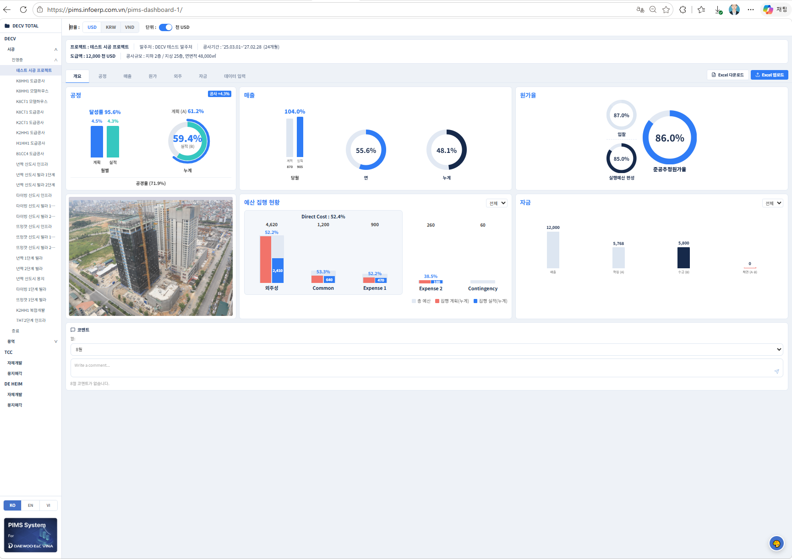
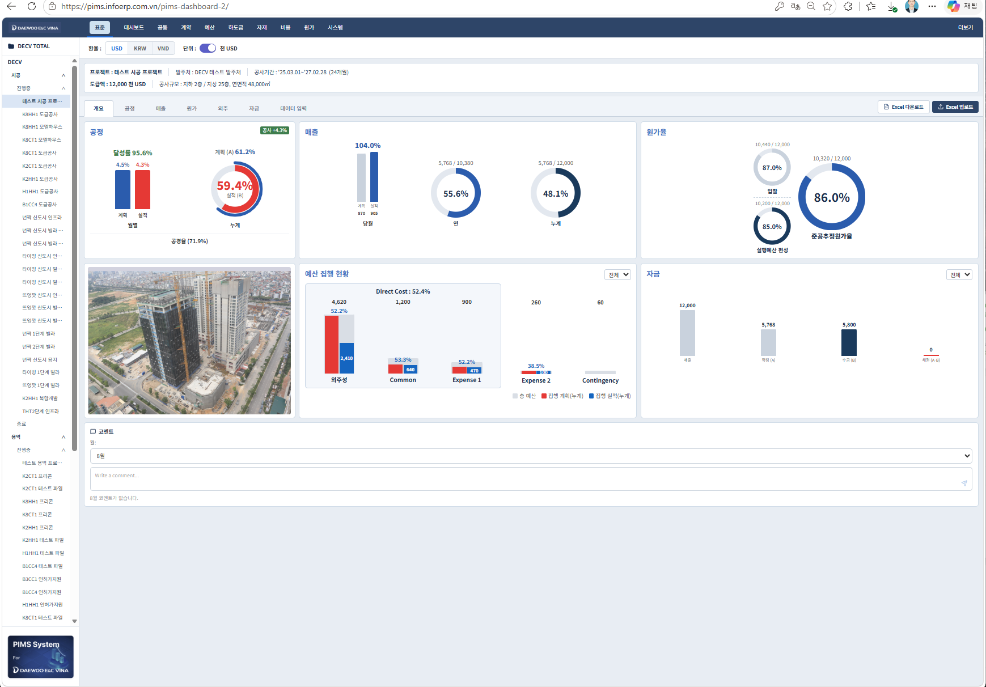

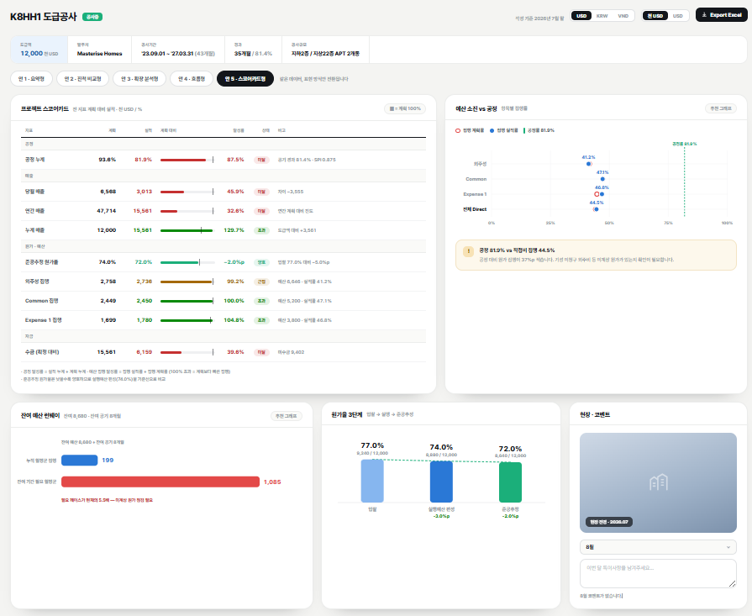
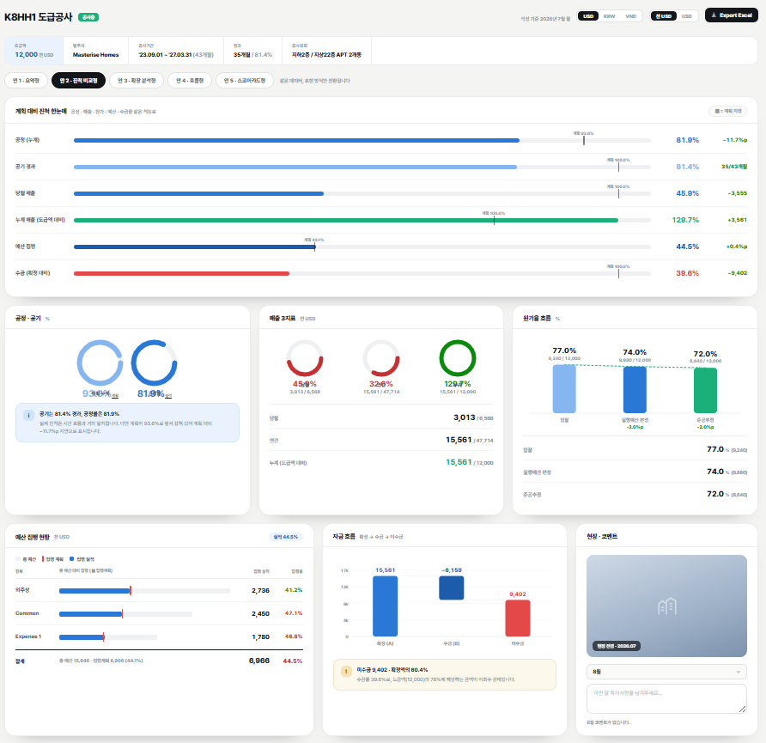
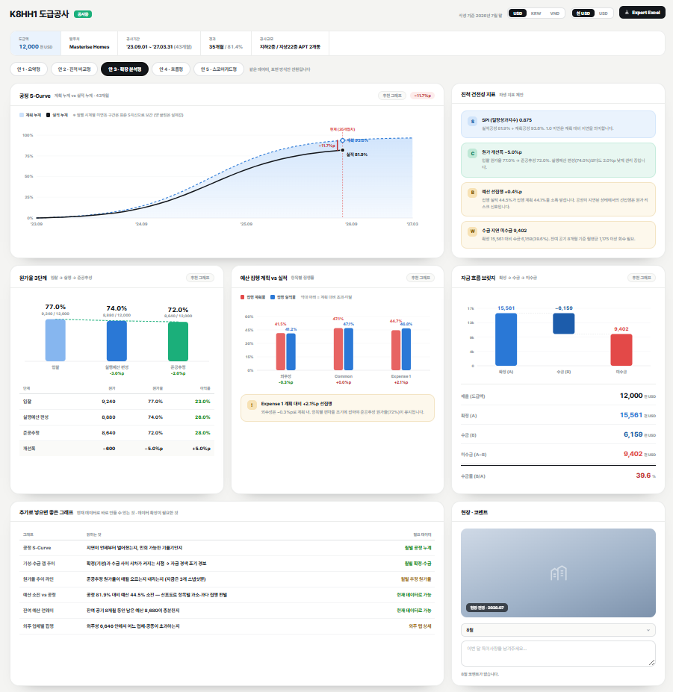
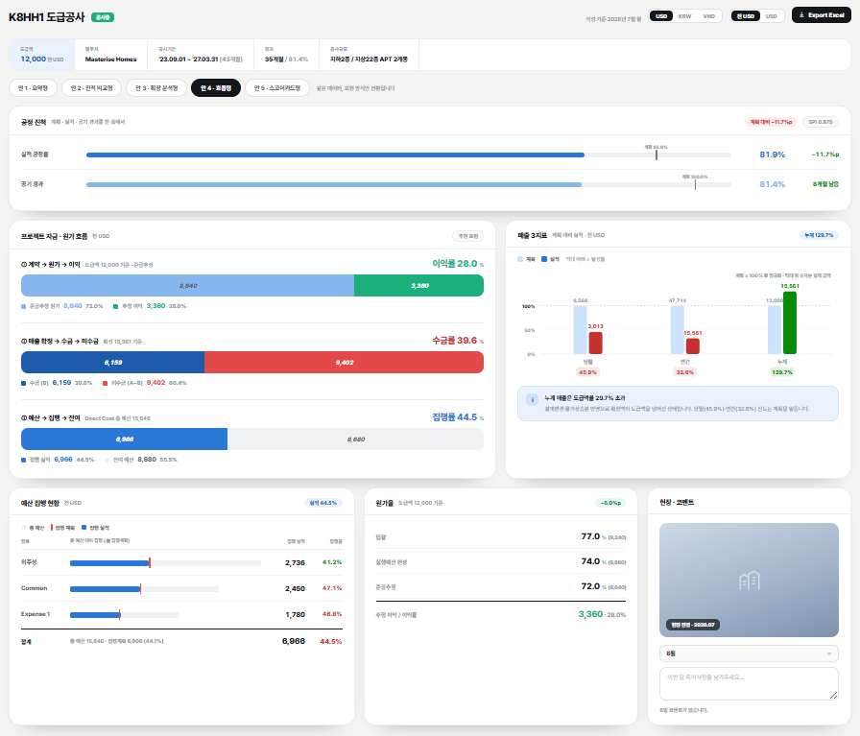
 | 2. AI 제안
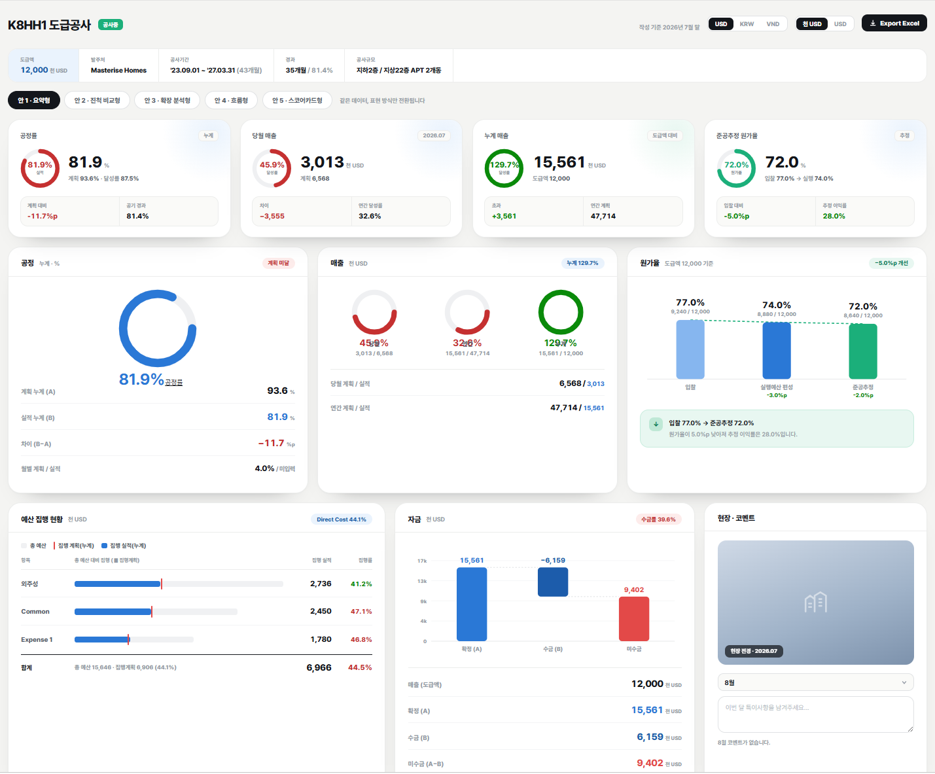

 | JM 의견

 |  | 개요 카테고리 : AI 제안 폰트 깔끔해보임. 도급액 칸에 색 칠해져 있지 않고, 다른것들과 동일하면 좋겠음

 |  | 전체적으로 개별 카드에 단위가 기재되어 좋고, 각 카드에서 말하고 싶은 결과값이 우측 상부에 보여서 좋음

 |  | 공정 카테고리 : 이쁘긴 한데 폰트의 영향이 큰듯
 |  |  | 월 선택 필요
 |  |  | 공경율도 유사하게 표현
 |  |  | 공정율 값은 빨간 박스 내 있는 숫자와 글자들로 표현 (달성율이 100% 이상시 녹색, 100% 미만시 빨간색)
 |  |  | 월별 계획 / 실적 만 글자로 살림

 |  | 매출 카테고리 :
 |  |  | 월 계획 / 실적, 연간 계획 / 실적,
 |  |  | 전체 계획 / 실적 필요

 |  | 준공 추정 원가율 카테고리
 |  |  | 도급액, 원가가 숫자로 나타나고 원가율이 나타나서 좋음
 |  |  | 막대그래프는 기존 원 그래프보다 직관적이나 단조로운 느낌

 |  | 예산집행현황 카테고리
 |  |  | Direct Cost 에 들어가는 분류만 그래프로 표현된 한계
 |  |  | 계획대비 실적이 직관적으로 보여서 좋음
 |  |  | 합계가 별도로 있어서 좋음
 |  |  | 전체 집행 계획 대비 전체 집행실적 비교 간으해서 좋음

 |  | 자금 카테고리
 |  |  | 하단에 숫자로 표현된 부분 좋음
 |  |  | 다만, 매출도 그래프로 있어야 함

 |  | 코멘트 카테고리
 |  |  | 전경 과 같이 있는게 나쁘지는 않음
 |  |  | 다만 코멘트 쓸 칸이 너무 작아보임

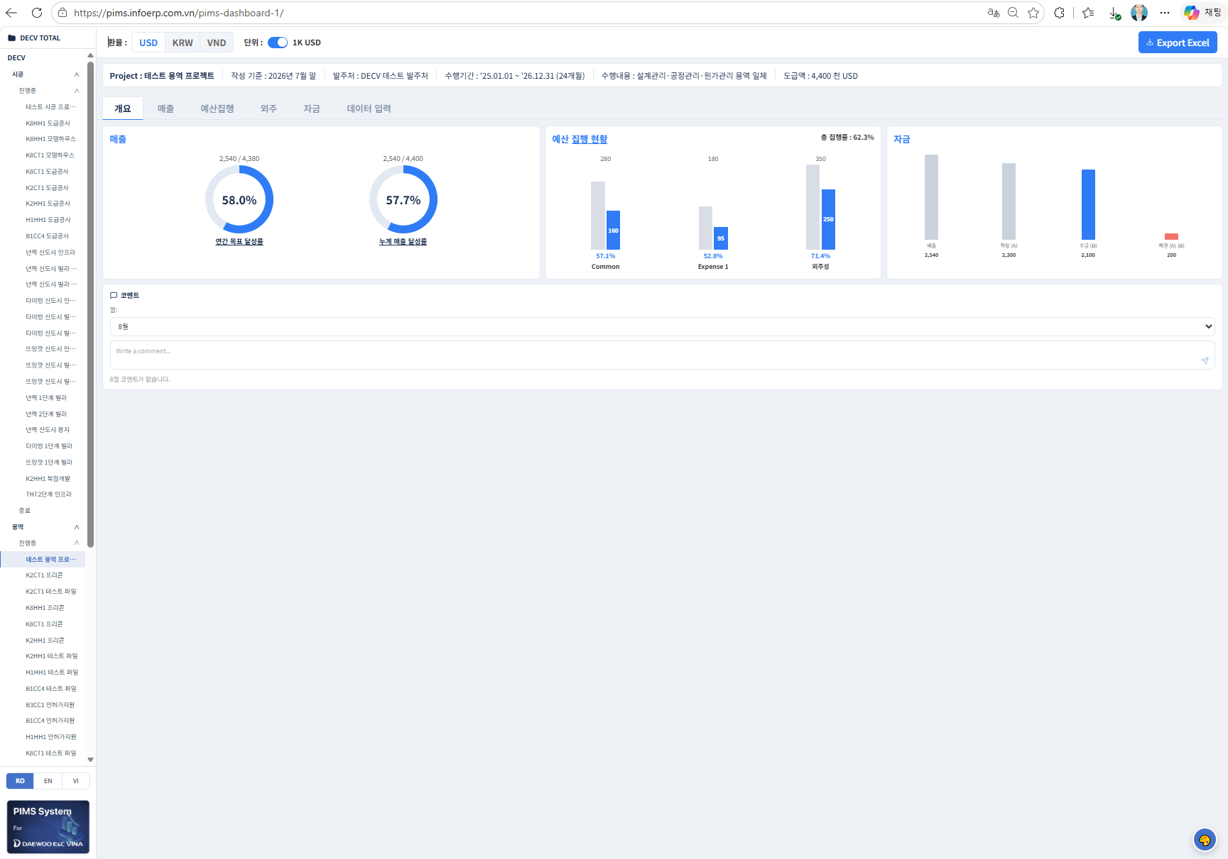
2 | 용역
 | 1. 현재 버전

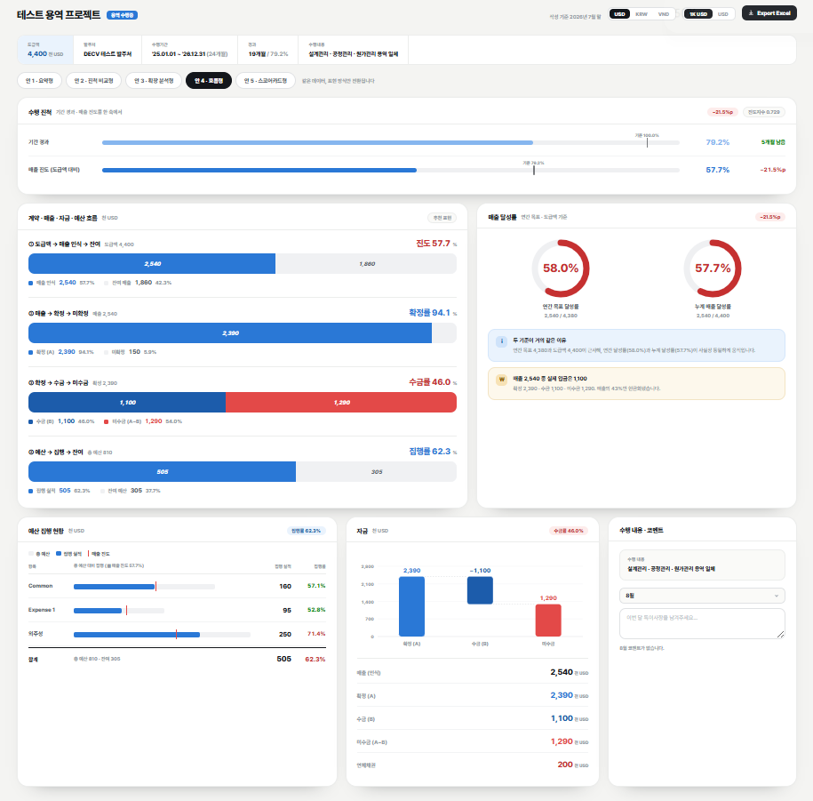
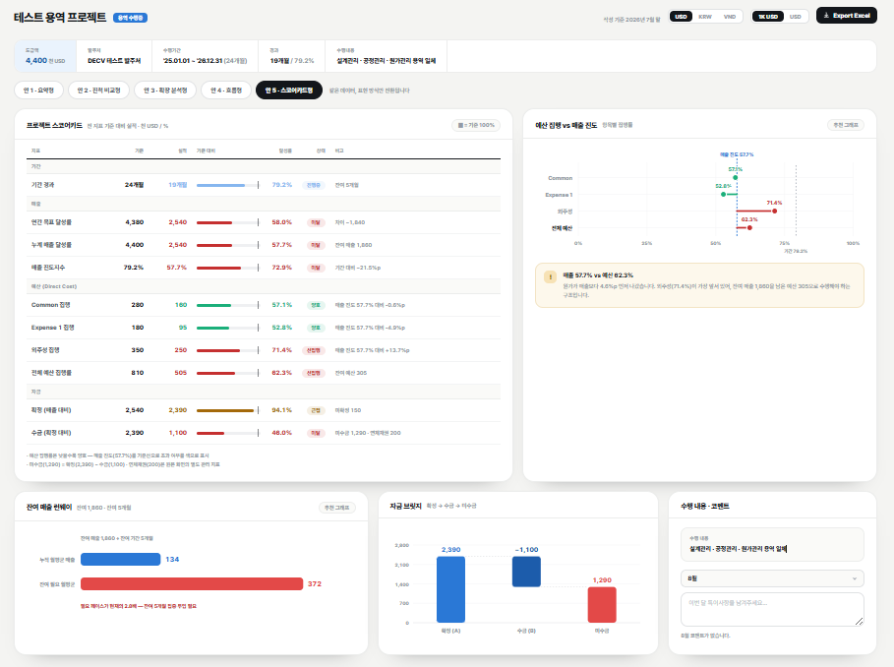
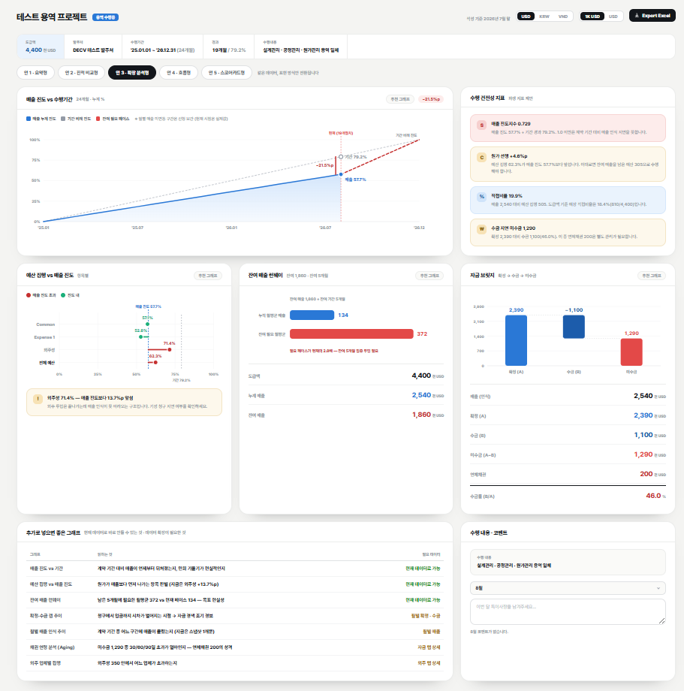
 | 2. AI 제안버전
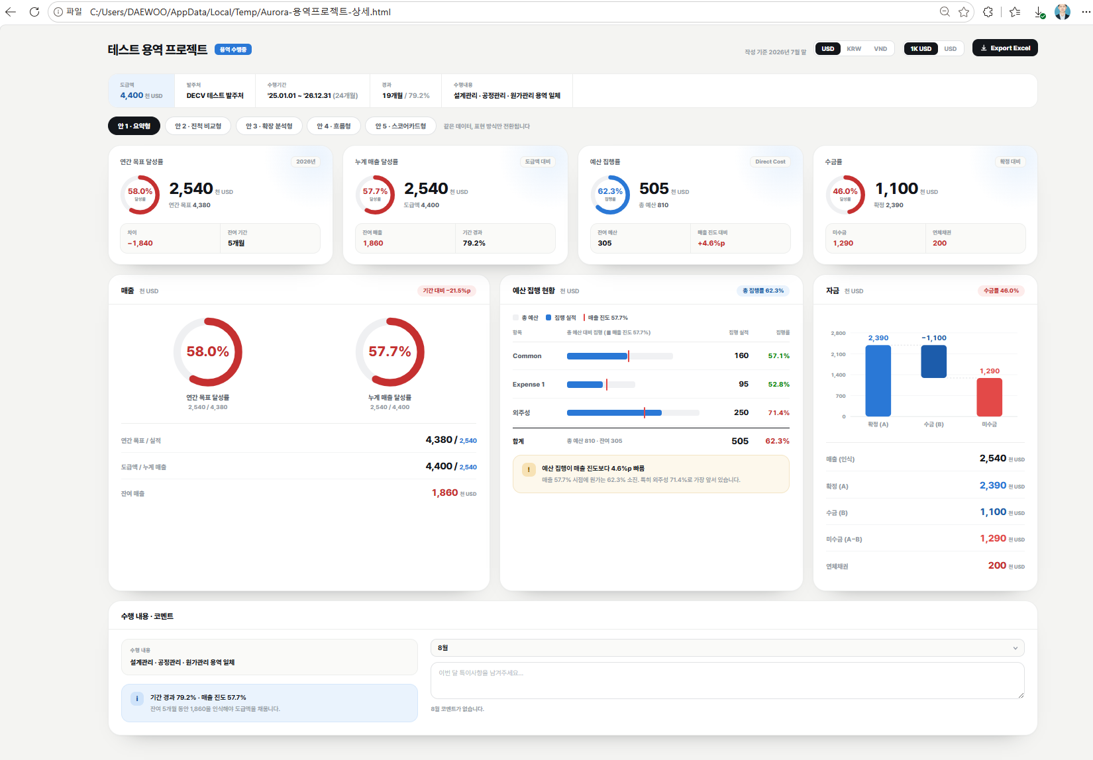
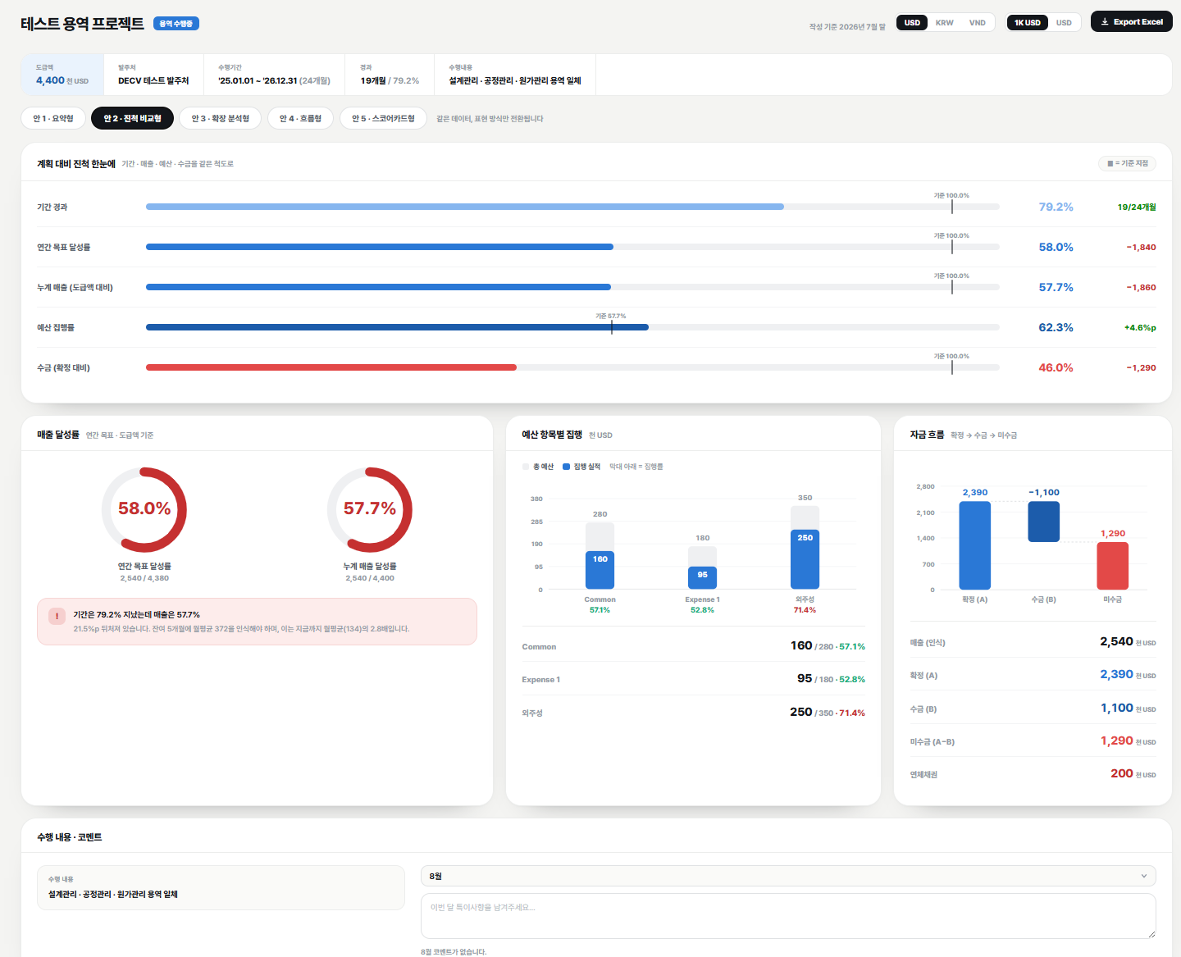

 | 3. JM 의견
 |  | 개요 카테고리 : AI 제안 폰트 깔끔해보임. 도급액 칸에 색 칠해져 있지 않고, 다른것들과 동일하면 좋겠음

 |  | 전체적으로 개별 카드에 단위가 기재되어 좋고, 각 카드에서 말하고 싶은 결과값이 우측 상부에 보여서 좋음

 |  | 매출 카테고리 :
 |  |  | 연간 계획 / 실적 : 미달시 빨간색, 달성시 초록색
 |  |  | 전체 계획 / 실적 : 미달시 빨간색, 달성시 초록색
 |  |  | 밑에 글자의 경우 실적이 앞에, 목표, 도급액 등이 뒤에 있어야 함
 |  |  | 잔여매출 불필요
 |  |  | ※ 원래 그림이 더 좋은 느낌인데 아래 글과 숫자가 깔끔하게 들어가서 좋은듯

 |  | 예산집행 현황 카테고리 :
 |  |  | Direct cost : 외주비, 일반경비 (Common), 경비1 (Expense 1) 이 그려지면 좋고, 계획수립은 어려우므로 AI 제안처럼 매출진도와 비교해주면 편할듯
 |  |  | Indirect cost : 경비 중 Service Fee 로 용역을 주는 경우 있으므로 별도로 표현 필요
 |  |  | 합계가 있어서 좋음

 |  | 자금 카테고리
 |  |  | 하단에 숫자로 표현된 부분 좋음
 |  |  | 다만, 매출도 그래프로 있어야 함

 |  | 현재버전은 카드 높이가 짧아서 화면에 너무 안차고 비어보이는 느낌

 |  | 현재버전도 예산집행 현황이 제대로 안들어가있음

